01.précision volume
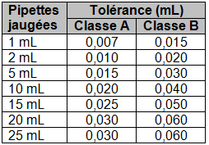
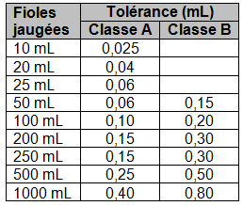
Pipettes jaugées
Fioles jaugées

 | valeurs à rentrer (en mL) |  |  |  |  | valeurs à rentrer (en mL)
 | Volume de la pipette | V = |  |  |  | Volume de la pipette | V =
 | tolérance | t = |  |  |  | tolérance | t =

 | incertitudes | incertitude sur l'étalonnage |  |  |  | incertitudes | incertitude sur l'étalonnage
 |  | UVet = | 0 |  |  |  | UVet = | 0
 |  | incertitude sur la lecture |  |  |  |  | incertitude sur la lecture
 |  | UVlec = | 0 |  |  |  | UVlec = | 0
 |  | incertitude sur la température |  |  |  |  | incertitude sur la température
 |  | UVq = | 0 |  |  |  | UVq = | 0
 |  | UV = | 0 |  |  |  | UV = | 0

V = | 0.00 | mL ± | 0.000 | mL | V = | 0.00 | mL ± | 0.000 | mL

03.dilution
poids relatifs des incertitudes
concentration de la solution mère | 0
volume de la solution mère | 0
volume de la solution fille | 0
poids relatif des incertitudes
incertitude sur la valeur de la concentration molaire lors d'une dilution

Ci : concentration en quantité de matière de soluté dans la solution initiale concentrée
Cf : concentration en quantité de matière de soluté dans la solution finale diluée
Vi : volume de la solution concentrée à prélever
Vf : volume de la solution diluée préparée

Ci (mol.L-1) = |  | UCi (mol.L-1) =
Vi (mL) = |  | UVi (mL) =
Vf (mL) = |  | UVf (mL) =

Cf = | #DIV/0! | mol.L-1 | uCf = | #DIV/0! | mol.L-1

